Temel Fonksiyonlar-10P+10P
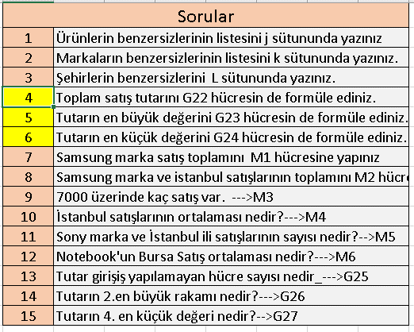
AY | TARİH | ÜRÜN | TARİH | MARKA | ŞEHİR | TUTAR | ÜRÜN | MARKA | ŞEHİR
6 | 2011-07-25 | YAZICI | 2011-07-25 | LEXMARK | ADANA | 20,000
3 | 2011-07-29 | NOTEBOOK | 2011-07-29 | TOSHIBA | ADANA
4 | 2011-09-14 | DVD | 2011-09-14 | SAMSUNG | ADANA | 5,250
4 | 2011-07-26 | YAZICI | 2011-07-26 | CANON | ANKARA | 9,750
5 | 2011-08-07 | TABLET | 2011-08-07 | SAMSUNG | ANKARA | 11,250
4 | 2011-09-15 | DVD | 2011-09-15 | SAMSUNG | ANTALYA | 4,000
3 | 2011-07-30 | NOTEBOOK | 2011-07-30 | SAMSUNG | BURSA | 8,250
6 | 2011-07-31 | NOTEBOOK | 2011-07-31 | TOSHIBA | BURSA | 26,250
6 | 2011-08-01 | NOTEBOOK | 2011-08-01 | SAMSUNG | ESKİŞEHİR
7 | 2011-07-22 | TELEVİZYON | 2011-07-22 | SAMSUNG | İSTANBUL | 75,000
4 | 2011-08-02 | NOTEBOOK | 2011-08-02 | SONY | İSTANBUL | 3,750
4 | 2011-08-03 | DVD | 2011-08-03 | ASUS | İSTANBUL | 4,250
3 | 2011-09-12 | TABLET | 2011-09-12 | SONY | İSTANBUL | 7,000
3 | 2011-09-16 | DVD | 2011-09-16 | SAMSUNG | İSTANBUL | 7,500
6 | 2011-07-23 | TELEVİZYON | 2011-07-23 | LG | İZMİR | 18,000
4 | 2011-08-05 | NOTEBOOK | 2011-08-05 | ASUS | İZMİR | 10,500
7 | 2011-09-17 | DVD | 2011-09-17 | SAMSUNG | İZMİR | 8,100
4 | 2011-08-04 | NOTEBOOK | 2011-08-04 | TOSHIBA | MANİSA | 11,000
3 | 2011-07-24 | TELEVİZYON | 2011-07-24 | PHILIPS | SAMSUN | 24,050
6 | 2011-08-08 | NOTEBOOK | 2011-08-08 | ASUS | SAMSUN | 2,800
 |  |  |  |  | Toplam Satış
 |  |  |  |  | En Büyük
 |  |  |  |  | En Küçük

